Gráfico
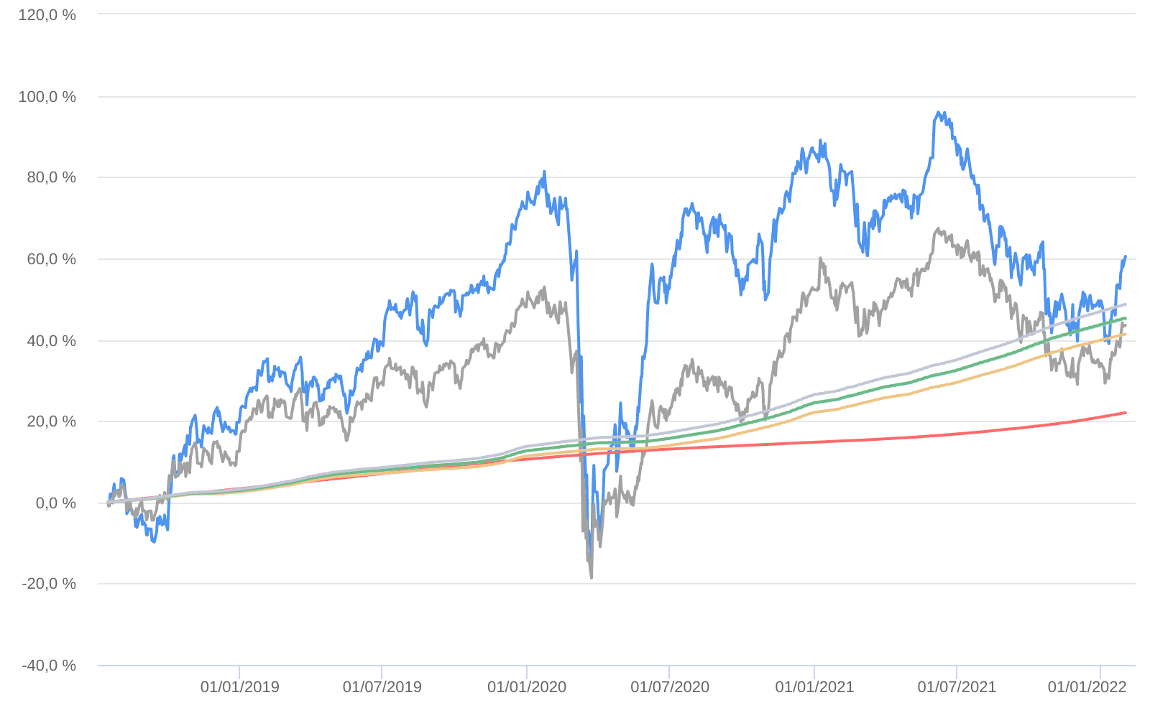
Retorno acumulado - 18/07/2018 até 31/01/2022 (diária)
 | Ativo | Retorno | Retorno YTD*
 | MOAT CAPITAL FIC AÇÕES | 60.48 % | 7.33 %
 | Ibovespa | 43.53 % | 6.98 %
 | CDI +1,00% | 21.99 % | 0.82 %
 | Índice INPC +4,00% | 41.32 % | 1.00 %
 | Índice INPC +4,79% | 45.15 % | 1.06 %
 | Índice INPC +4,82% | 45.30 % | 1.07 %
 | Índice INPC +5,500% | 48.65 % | 1.12 %

